2026 Tavasz diagram
 | 4. hét | 5. hét | 6 .hét | 7. hét | 8. hét | 9 .hét | 10. hét | 11. hét | 12 .hét | 13. hét | 14. hét | 15 .hét | 16. hét | 17. hét | 18 .hét |  | Fogyás
Barcsik Kristóf | 116.1 | 116.10 | 116.10 | 113.40 | 113.60 | 113.00 | 113.50 | 113.50 |  |  |  |  |  |  |  |  | 116.10
Galgóczy Ádám | 101.5 | 101.70 | 100.90 | 101.10 | 101.00 | 102.00 | 101.60 | 102.40 |  |  |  |  |  |  |  |  | 101.50
Jávor Tamás | 116.3 | 116.00 | 114.00 | 114.30 | 112.60 | 113.60 | 112.40 | 112.00 |  |  |  |  |  |  |  |  | 116.30
Krekuska Gábor | 87.7 | 88.00 | 88.00 | 87.70 | 87.70 | 87.20 | 88.00 | 87.30 |  |  |  |  |  |  |  |  | 87.70
Molnár György | 88.3 | 87.20 | 86.10 | 85.60 | 84.70 | 83.80 | 85.00 | 83.80 |  |  |  |  |  |  |  |  | 88.30
Varga Szabolcs | 105.3 | 104.00 | 104.00 | 102.60 | 101.90 | 102.30 | 102.30 | 101.30 |  |  |  |  |  |  |  |  | 105.30
Vaspál Gergő | 92.3 | 92.20 | 91.80 | 92.90 | 93.30 | 91.90 | 92.50 | 92.50 |  |  |  |  |  |  |  |  | 92.30
Várnoki Ádám | 108.4 | 107.00 | 107.40 | 106.50 | 104.00 | 102.90 | 103.00 | 101.90 |  |  |  |  |  |  |  |  | 108.40
Szikora István | 102.1 | 102.20 | 102.80 | 101.70 | 101.00 | 100.30 | 99.90 | 99.40 |  |  |  |  |  |  |  |  | 102.10
Kováts Tibor | 97.2 | 97.70 | 97.70 | 96.90 | 97.50 | 97.50 | 97.60 | 97.20 |  |  |  |  |  |  |  |  | 97.20
Zorván Zoárd | 80.1 | 79.90 | 79.50 | 77.30 | 77.70 | 75.70 | 75.20 | 75.40 |  |  |  |  |  |  |  |  | 80.10
Beötthy Tímea | 63.1 | 63.10 | 63.10 | 63.40 | 62.70 | 61.70 | 61.90 | 63.00 |  |  |  |  |  |  |  |  | 63.10
Kellős György | 68.6 | 68.40 | 69.20 | 69.70 | 69.40 | 69.90 | 68.90 | 69.60 |  |  |  |  |  |  |  |  | 68.60
Jákob Tamás | 103 | 103.00 | 103.00 | 103.00 | 103.00 | 103.00 | 103.00 | 102.20
Tóth Roland | 93.6 | 93.60 | 93.60 | 93.60 | 93.60 | 93.60 | 93.60 | 92.40

 | 4. hét | 5. hét | 6 .hét | 7. hét | 8. hét | 9 .hét | 10. hét | 11. hét | 12 .hét | 13. hét | 14. hét | 15 .hét | 16. hét | 17. hét | 18 .hét
Barcsik Kristóf | 0.00% | 0.00% | 0.00% | -2.33% | -2.15% | -2.67% | -2.24% | -2.24%
Galgóczy Ádám | 0.00% | 0.20% | -0.59% | -0.39% | -0.49% | 0.49% | 0.10% | 0.89%
Jávor Tamás | 0.00% | -0.26% | -1.98% | -1.72% | -3.18% | -2.32% | -3.35% | -3.70%
Krekuska Gábor | 0.00% | 0.34% | 0.34% | 0.00% | 0.00% | -0.57% | 0.34% | -0.46%
Molnár György | 0.00% | -1.25% | -2.49% | -3.06% | -4.08% | -5.10% | -3.74% | -5.10%
Varga Szabolcs | 0.00% | -1.23% | -1.23% | -2.56% | -3.23% | -2.85% | -2.85% | -3.80%
Vaspál Gergő | 0.00% | -0.11% | -0.54% | 0.65% | 1.08% | -0.43% | 0.22% | 0.22%
Várnoki Ádám | 0.00% | -1.29% | -0.92% | -1.75% | -4.06% | -5.07% | -4.98% | -6.00%
Szikora István | 0.00% | 0.10% | 0.69% | -0.39% | -1.08% | -1.76% | -2.15% | -2.64%
Kováts Tibor | 0.00% | 0.51% | 0.51% | -0.31% | 0.31% | 0.31% | 0.41% | 0.00%
Zorván Zoárd | 0.00% | -0.25% | -0.75% | -3.50% | -3.00% | -5.49% | -6.12% | -5.87%
Beötthy Tímea | 0.00% | 0.00% | 0.00% | 0.48% | -0.63% | -2.22% | -1.90% | -0.16%
Kellős György | 0.00% | -0.29% | 0.87% | 1.60% | 1.17% | 1.90% | 0.44% | 1.46%
Jákob Tamás | 0.00% | 0.00% | 0.00% | 0.00% | 0.00% | 0.00% | 0.00% | -0.78%
Tóth Roland | 0.00% | 0.00% | 0.00% | 0.00% | 0.00% | 0.00% | 0.00% | -1.28%

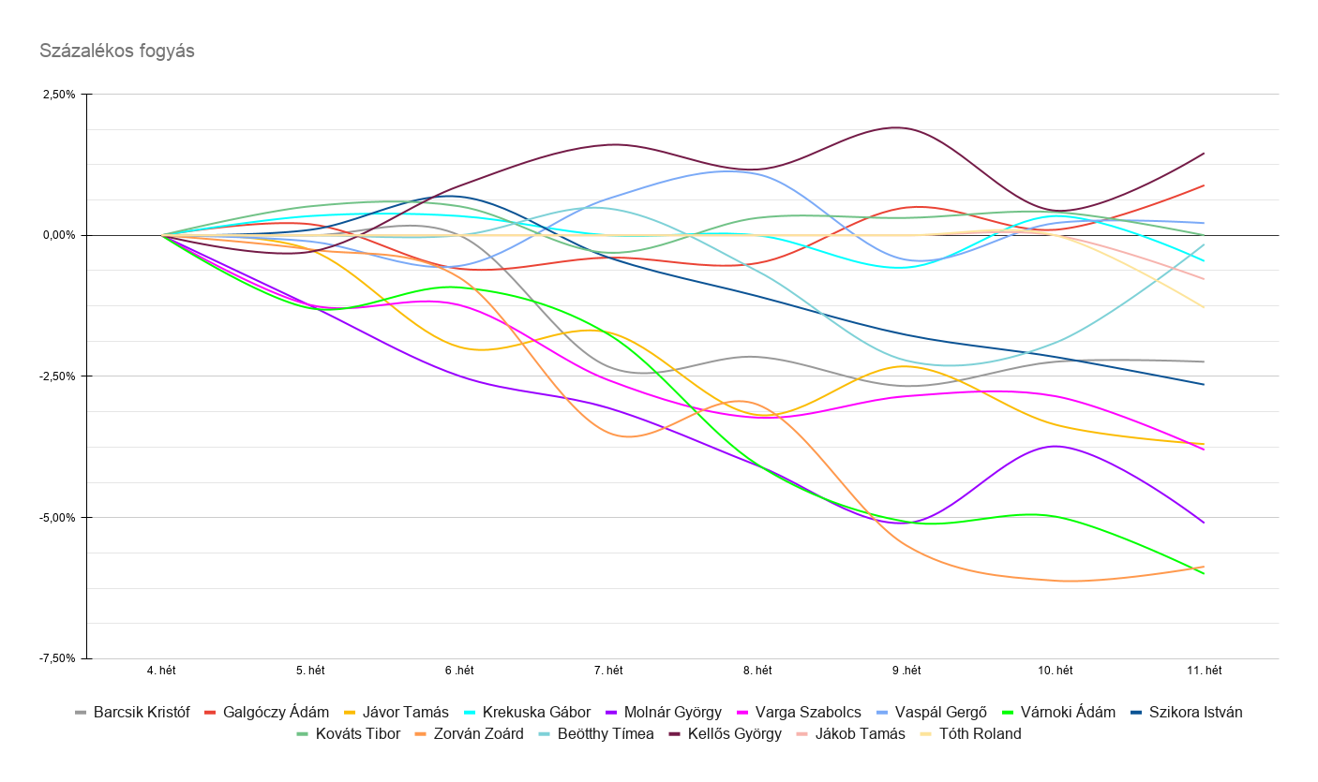
 |  |  |  |  |  |  |  |  |  |  |  |  |  |  |  | Fogyás [kg] helyezés | Név | Eddigi fogyás
 |  |  |  |  |  |  |  |  |  |  |  |  |  |  |  | 1 | Várnoki Ádám | 6.5
 |  |  |  |  |  |  |  |  |  |  |  |  |  |  |  | 2 | Zorván Zoárd | 4.7
 |  |  |  |  |  |  |  |  |  |  |  |  |  |  |  | 3 | Molnár György | 4.5
 |  |  |  |  |  |  |  |  |  |  |  |  |  |  |  | 4 | Jávor Tamás | 4.3
 |  |  |  |  |  |  |  |  |  |  |  |  |  |  |  | 5 | Varga Szabolcs | 4
 |  |  |  |  |  |  |  |  |  |  |  |  |  |  |  | 6 | Szikora István | 2.7
 |  |  |  |  |  |  |  |  |  |  |  |  |  |  |  | 7 | Barcsik Kristóf | 2.6
 |  |  |  |  |  |  |  |  |  |  |  |  |  |  |  | 8 | Tóth Roland | 1.2
 |  |  |  |  |  |  |  |  |  |  |  |  |  |  |  | 9 | Jákob Tamás | 0.8
 |  |  |  |  |  |  |  |  |  |  |  |  |  |  |  | 10 | Krekuska Gábor | 0.4
 |  |  |  |  |  |  |  |  |  |  |  |  |  |  |  | 11 | Beötthy Tímea | 0.1
 |  |  |  |  |  |  |  |  |  |  |  |  |  |  |  | 12 | Kováts Tibor | 0
 |  |  |  |  |  |  |  |  |  |  |  |  |  |  |  | 13 | Vaspál Gergő | -0.2
 |  |  |  |  |  |  |  |  |  |  |  |  |  |  |  | 14 | Galgóczy Ádám | -0.9
 |  |  |  |  |  |  |  |  |  |  |  |  |  |  |  | 15 | Kellős György | -1

 |  |  |  |  |  |  |  |  |  |  |  |  |  |  |  | Fogyás [%] helyezés | Név | Eddigi fogyás
 |  |  |  |  |  |  |  |  |  |  |  |  |  |  |  | 1 | Várnoki Ádám | 6.00%
 |  |  |  |  |  |  |  |  |  |  |  |  |  |  |  | 2 | Zorván Zoárd | 5.87%
 |  |  |  |  |  |  |  |  |  |  |  |  |  |  |  | 3 | Molnár György | 5.10%
 |  |  |  |  |  |  |  |  |  |  |  |  |  |  |  | 4 | Varga Szabolcs | 3.80%
 |  |  |  |  |  |  |  |  |  |  |  |  |  |  |  | 5 | Jávor Tamás | 3.70%
 |  |  |  |  |  |  |  |  |  |  |  |  |  |  |  | 6 | Szikora István | 2.64%
 |  |  |  |  |  |  |  |  |  |  |  |  |  |  |  | 7 | Barcsik Kristóf | 2.24%
 |  |  |  |  |  |  |  |  |  |  |  |  |  |  |  | 8 | Tóth Roland | 1.28%
 |  |  |  |  |  |  |  |  |  |  |  |  |  |  |  | 9 | Jákob Tamás | 0.78%
 |  |  |  |  |  |  |  |  |  |  |  |  |  |  |  | 10 | Krekuska Gábor | 0.46%
 |  |  |  |  |  |  |  |  |  |  |  |  |  |  |  | 11 | Beötthy Tímea | 0.16%
 |  |  |  |  |  |  |  |  |  |  |  |  |  |  |  | 12 | Kováts Tibor | 0.00%
 |  |  |  |  |  |  |  |  |  |  |  |  |  |  |  | 13 | Vaspál Gergő | -0.22%
 |  |  |  |  |  |  |  |  |  |  |  |  |  |  |  | 14 | Galgóczy Ádám | -0.89%
 |  |  |  |  |  |  |  |  |  |  |  |  |  |  |  | 15 | Kellős György | -1.46%

 |  |  |  |  |  |  |  |  |  |  |  |  |  |  |  | Csapat összes fogyás [kg] | 29.7

Tippjáték
 | Kezdő súly | kitűzött cél | Leadandó |  | Barcsik Kristóf | Galgóczy Ádám | Jávor Tamás | Krekuska Gábor | Molnár György | Varga Szabolcs | Vaspál Gergő | Várnoki Ádám | Szikora István | Kováts Tibor | Zorván Zoárd | Beötthy Tímea | Kellős György | Jákob Tamás | Tóth Roland

Barcsik Kristóf | 116.1 | 112 | 4.1 |  | Igen | Nem | Nem | Nem | Nem | Nem | Nem | Nem | Nem | Igen | Nem | Igen | Nem | Igen | Nem
Galgóczy Ádám | 101.5 | 98 | 3.5 |  | Igen | Igen | Igen | Igen | Igen | Igen | Igen | Igen | Igen | Igen | Igen | Igen | Igen | Igen | Nem
Jávor Tamás | 116.3 | 113 | 3.3 |  | Igen | Nem | Igen | Igen | Igen | Igen | Igen | Nem | Igen | Igen | Igen | Nem | Igen | Igen | Igen
Krekuska Gábor | 87.7 | 85 | 2.7 |  | Igen | Igen | Igen | Igen | Igen | Igen | Igen | Igen | Igen | Igen | Igen | Igen | Igen | Igen | Nem
Molnár György | 88.3 | 80 | 8.3 |  | Igen | Igen | Nem | Igen | Igen | Nem | Igen | Nem | Igen | Nem | Nem | Igen | Igen | Nem | Nem
Varga Szabolcs | 105.3 | 95 | 10.3 |  | Nem | Nem | Igen | Nem | Nem | Igen | Nem | Nem | Igen | Nem | Nem | Igen | Nem | Nem | Nem
Vaspál Gergő | 92.3 | 89 | 3.3 |  | Igen | Nem | Nem | Nem | Igen | Nem | Igen | Igen | Igen | Igen | Nem | Igen | Igen | Nem | Nem
Várnoki Ádám | 108.4 | 100 | 8.4 |  | Igen | Nem | Nem | Igen | Nem | Igen | Nem | Igen | Igen | Igen | Nem | Igen | Nem | Nem | Nem
Szikora István | 102.1 | 95 | 7.1 |  | Nem | Nem | Nem | Nem | Nem | Nem | Nem | Nem | Igen | Nem | Nem | Igen | Nem | Nem | Igen
Kováts Tibor | 97.2 | 95.9 | 1.3 |  | Igen | Nem | Igen | Igen | Igen | Igen | Igen | Igen | Igen | Igen | Igen | Igen | Nem | Nem | Nem
Zorván Zoárd | 80.1 | 72 | 8.1 |  | Igen | Nem | Nem | Nem | Nem | Nem | Nem | Nem | Igen | Nem | Igen | Nem | Nem | Nem | Igen
Beötthy Tímea | 63.1 | 55 | 8.1 |  | Igen | Nem | Nem | Nem | Nem | Nem | Igen | Nem | Igen | Nem | Nem | Igen | Igen | Nem | Nem
Kellős György | 68.6 | 72 | -3.4 |  | Igen | Nem | Nem | Nem | Nem | Nem | Igen | Nem | Igen | Igen | Nem | Nem | Igen | Nem | Nem
Jákob Tamás | 103 | 97 | 6 |  | Igen | Nem | Igen | Nem | Igen | Nem | Nem | Nem | Nem | Igen | Nem | Nem | Nem | Igen | Nem
Tóth Roland | 93.6 | 83.6 | 10 |  | Igen | Nem | Nem | Nem | Nem | Nem | Nem | Nem | Nem | Nem | Nem | Nem | Nem | Nem | Igen

 | kitűzött cél | Jelenlegi | Teljesül? | Ennyit kéne... | ...hetente leadni: |  | Találat
Barcsik Kristóf | 112 | 113.5 | Nem | 1.5 | 0.15 |  | 0
Galgóczy Ádám | 98 | 102.4 | Nem | 4.4 | 0.44 |  | 0
Jávor Tamás | 113 | 112 | Igen | -1 | -0.1 |  | 0
Krekuska Gábor | 85 | 87.3 | Nem | 2.3 | 0.23 |  | 0
Molnár György | 80 | 83.8 | Nem | 3.8 | 0.38 |  | 0
Varga Szabolcs | 95 | 101.3 | Nem | 6.3 | 0.63 |  | 0
Vaspál Gergő | 89 | 92.5 | Nem | 3.5 | 0.35 |  | 0
Várnoki Ádám | 100 | 101.9 | Nem | 1.9 | 0.19 |  | 0
Szikora István | 95 | 99.4 | Nem | 4.4 | 0.44 |  | 0
Kováts Tibor | 95.9 | 97.2 | Nem | 1.3 | 0.13 |  | 0
Zorván Zoárd | 72 | 75.4 | Nem | 3.4 | 0.34 |  | 0
Beötthy Tímea | 55 | 63 | Nem | 8 | 0.8 |  | 0
Kellős György | 72 | 69.6 | Nem | -2.4 | -0.24 |  | 0
Jákob Tamás | 97 | 102.2 | Nem | 5.2 | 0.52 |  | 0
Tóth Roland | 83.6 | 92.4 | Nem | 8.8 | 0.88 |  | 0

 | Progresszió - teljesült a kitűzött cél...
 | negyede | fele | háromnegyede | Teljesült
 | Nekikezdett! | Jól halad! | Majdnem kész! | Kész a test.
Barcsik Kristóf | Igen | Igen | Nem | Nem |  | Barcsik Kristóf | 63%
Galgóczy Ádám | Nem | Nem | Nem | Nem |  | Galgóczy Ádám | 0%
Jávor Tamás | Igen | Igen | Igen | Igen |  | Jávor Tamás | 130%
Krekuska Gábor | Nem | Nem | Nem | Nem |  | Krekuska Gábor | 15%
Molnár György | Igen | Igen | Nem | Nem |  | Molnár György | 54%
Varga Szabolcs | Igen | Nem | Nem | Nem |  | Varga Szabolcs | 39%
Vaspál Gergő | Nem | Nem | Nem | Nem |  | Vaspál Gergő | 0%
Várnoki Ádám | Igen | Igen | Igen | Nem |  | Várnoki Ádám | 77%
Szikora István | Igen | Nem | Nem | Nem |  | Szikora István | 38%
Kováts Tibor | Nem | Nem | Nem | Nem |  | Kováts Tibor | 0%
Zorván Zoárd | Igen | Igen | Nem | Nem |  | Zorván Zoárd | 58%
Beötthy Tímea | Nem | Nem | Nem | Nem |  | Beötthy Tímea | 1%
Kellős György | Igen | Nem | Nem | Nem |  | Kellős György | 29%
Jákob Tamás | Nem | Nem | Nem | Nem |  | Jákob Tamás | 13%
Tóth Roland | Nem | Nem | Nem | Nem |  | Tóth Roland | 12%

Egyéni cél elérése

Éves diagram
 |  | 7. hét | 8. hét | 9. hét | 10. hét | 11. hét | 12. hét | 13. hét | 14. hét | 15. hét | 16. hét | 17. hét | 18. hét | 19. hét | 20. hét | 21. hét | 22. hét | 23. hét | 24. hét | 25 .hét | 26. hét | 27. hét | 28. hét | 29. hét | 30. hét | 31. hét | 32. hét | 33.hét | 34. hét | 35. hét | 36. hét | 37 .hét | 38. hét | 39. hét | 40. hét | 41. hét | 42. hét | 43. hét | 44. hét | 45. hét | 46. hét | 47. hét | 48. hét | 49. hét | 50. hét | Változás (Kg)
 | Barcsik Kristóf | ű | 113,0 | 113,3 | 113,8 | 113,3 | 114,0 | 113,6 | 115,2 | 114,3 | 114,6 | 114,0 | 114,7 | 114,8 | 115,6 | 116,6 | 115,1 | 115,2 | 114,8 | 115,8 | 116,7 | 114,9 | 116,6 | 116,6 | 115,2 | 114,8 |  |  |  | 116,1 | 116,1 | 116,1 | 113,4 | 113,6 | 113,0 | 113,5 | 113,5 | #VALUE! | #VALUE! | #VALUE! | #VALUE! | #VALUE! | #VALUE! | #VALUE! | #VALUE! | #VALUE!
 | Galgóczy Ádám | 107,5 | 106,2 | 105,3 | 106,0 | 106,0 | 106,3 | 103,6 | 102,5 | 102,4 | 102,6 | 103,3 | 103,3 | 103,3 | 102,2 | 103,0 | 103,9 | 99,4 | 100,5 | 102,0 | 101,1 | 101,3 | 102,6 | 101,5 | 102,3 | 102,6 |  |  |  | 101,5 | 101,7 | 100,9 | 101,1 | 101,0 | 102,0 | 101,6 | 102,4 | #VALUE! | #VALUE! | #VALUE! | #VALUE! | #VALUE! | #VALUE! | #VALUE! | #VALUE! | #VALUE!
 | Jávor Tamás | 117,7 | 117,7 | 117,6 | 118,0 | 118,1 | 117,0 | 116,1 | 116,4 | 115,5 | 115,5 | 115,6 | 115,3 | 114,5 | 114,1 | 114,6 | 114,6 | 113,6 | 112,5 | 112,5 | 112,2 | 112,2 | 111,3 | 111,3 | 110,6 | 110,6 |  |  |  | 116,3 | 116,0 | 114,0 | 114,3 | 112,6 | 113,6 | 112,4 | 112,0 | #VALUE! | #VALUE! | #VALUE! | #VALUE! | #VALUE! | #VALUE! | #VALUE! | #VALUE! | #VALUE!
 | Krekuska Gábor | 89,0 | 88,4 | 88,1 | 87,0 | 87,7 | 87,5 | 87,4 | 88,5 | 87,2 | 87,8 | 88,2 | 89,7 | 89,9 | 88,0 | 87,6 | 88,1 | 85,6 | 88,0 | 86,8 | 87,8 | 88,1 | 88,2 | 88,2 | 88,5 | 87,8 |  |  |  | 87,7 | 88,0 | 88,0 | 87,7 | 87,7 | 87,2 | 88,0 | 87,3 | #VALUE! | #VALUE! | #VALUE! | #VALUE! | #VALUE! | #VALUE! | #VALUE! | #VALUE! | #VALUE!
 | Molnár György | 94,3 | 92,5 | 92,5 | 91,7 | 92,3 | 92,1 | 93,0 | 93,0 | 93,0 | 92,8 | 93,4 | 93,2 | 93,9 | 91,7 | 93,0 | 93,7 | 90,6 | 91,7 | 92,4 | 92,5 | 91,4 | 91,2 | 91,6 | 90,6 | 89,8 |  |  |  | 88,3 | 87,2 | 86,1 | 85,6 | 84,7 | 83,8 | 85,0 | 83,8 | #VALUE! | #VALUE! | #VALUE! | #VALUE! | #VALUE! | #VALUE! | #VALUE! | #VALUE! | #VALUE!
 | Varga Szabolcs | 98,7 | 98,3 | 98,1 | 98,0 | 98,1 | 97,9 | 97,7 | 97,2 | 97,9 | 98,0 | 98,7 | 98,0 | 98,1 | 97,8 | 97,7 | 96,6 | 96,2 | 98,4 | 99,0 | 98,2 | 99,0 | 97,9 | 99,3 | 100,0 | 100,8 |  |  |  | 105,3 | 104,0 | 104,0 | 102,6 | 101,9 | 102,3 | 102,3 | 101,3 | #VALUE! | #VALUE! | #VALUE! | #VALUE! | #VALUE! | #VALUE! | #VALUE! | #VALUE! | #VALUE!
 | Vaspál Gergő | 89,3 | 91,2 | 92,1 | 92,3 | 91,5 | 91,6 | 93,4 | 93,1 | 92,1 | 93,4 | 93,0 | 93,8 | 92,9 | 92,9 | 93,7 | 91,9 | 92,8 | 91,0 | 88,9 | 89,9 | 89,1 | 89,2 | 89,2 | 89,0 | 90,2 |  |  |  | 92,3 | 92,2 | 91,8 | 92,9 | 93,3 | 91,9 | 92,5 | 92,5 | #VALUE! | #VALUE! | #VALUE! | #VALUE! | #VALUE! | #VALUE! | #VALUE! | #VALUE! | #VALUE!
 | Várnoki Ádám | 106,0 | 105,9 | 105,7 | 104,8 | 103,2 | 103,2 | 103,3 | 102,9 | 102,0 | 102,6 | 103,2 | 102,8 | 102,3 | 103,0 | 103,1 | 103,3 | 102,0 | 103,3 | 103,8 | 103,5 | 103,5 | 103,5 | 103,6 | 103,8 | 103,6 |  |  |  | 108,4 | 107,0 | 107,4 | 106,5 | 104,0 | 102,9 | 103,0 | 101,9 | #VALUE! | #VALUE! | #VALUE! | #VALUE! | #VALUE! | #VALUE! | #VALUE! | #VALUE! | #VALUE!
 | Szikora István | 100,0 | 100,0 | 100,0 | 100,0 | 100,0 | 100,0 | 100,0 | 100,0 | 100,0 | 100,0 | 100,0 | 100,0 | 100,0 | 100,0 | 100,0 | 100,0 | 100,0 | 100,0 | 100,5 | 98,7 | 98,8 | 99,5 | 102,0 | 102,0 | 100,8 |  |  |  | 102,1 | 102,2 | 102,8 | 101,7 | 101,0 | 100,3 | 99,9 | 99,4 | #VALUE! | #VALUE! | #VALUE! | #VALUE! | #VALUE! | #VALUE! | #VALUE! | #VALUE! | #VALUE!

 |  | 7. hét | 8. hét | 9. hét | 10. hét | 11. hét | 12. hét | 13. hét | 14. hét | 15. hét | 16. hét | 17. hét | 18. hét | 19. hét | 20. hét | 21. hét | 22. hét | 23. hét | 24. hét | 25 .hét | 26. hét | 27. hét | 28. hét | 29. hét | 30. hét | 31. hét | 32. hét | 33.hét | 34. hét | 35. hét | 36. hét | 37 .hét | 38. hét | 39. hét | 40. hét | 41. hét | 42. hét | 43. hét | 44. hét | 45. hét | 46. hét | 47. hét | 48. hét | 49. hét | 50. hét
 | Barcsik Kristóf | 0.00% | #VALUE! | #VALUE! | #VALUE! | #VALUE! | #VALUE! | #VALUE! | #VALUE! | #VALUE! | #VALUE! | #VALUE! | #VALUE! | #VALUE! | #VALUE! | #VALUE! | #VALUE! | #VALUE! | #VALUE! | #VALUE! | #VALUE! | #VALUE! | #VALUE! | #VALUE! | #VALUE! | #VALUE! |  |  |  | #VALUE! | #VALUE! | #VALUE! | #VALUE! | #VALUE! | #VALUE! | #VALUE! | #VALUE! | #VALUE! | #VALUE! | #VALUE! | #VALUE! | #VALUE! | #VALUE! | #VALUE! | #VALUE!
 | Galgóczy Ádám | 0.00% | -1.21% | -2.05% | -1.40% | -1.40% | -1.12% | -3.63% | -4.65% | -4.74% | -4.56% | -3.91% | -3.91% | -3.91% | -4.93% | -4.19% | -3.35% | -7.53% | -6.51% | -5.12% | -5.95% | -5.77% | -4.56% | -5.58% | -4.84% | -4.56% |  |  |  | -5.58% | -5.40% | -6.14% | -5.95% | -6.05% | -5.12% | -5.49% | -4.74% | #VALUE! | #VALUE! | #VALUE! | #VALUE! | #VALUE! | #VALUE! | #VALUE! | #VALUE!
 | Jávor Tamás | 0.00% | 0.00% | -0.08% | 0.25% | 0.34% | -0.59% | -1.36% | -1.10% | -1.87% | -1.87% | -1.78% | -2.04% | -2.72% | -3.06% | -2.63% | -2.63% | -3.48% | -4.42% | -4.42% | -4.67% | -4.67% | -5.44% | -5.44% | -6.03% | -6.03% |  |  |  | -1.19% | -1.44% | -3.14% | -2.89% | -4.33% | -3.48% | -4.50% | -4.84% | #VALUE! | #VALUE! | #VALUE! | #VALUE! | #VALUE! | #VALUE! | #VALUE! | #VALUE!
 | Krekuska Gábor | 0.00% | -0.67% | -1.01% | -2.25% | -1.46% | -1.69% | -1.80% | -0.56% | -2.02% | -1.35% | -0.90% | 0.79% | 1.01% | -1.12% | -1.57% | -1.01% | -3.82% | -1.12% | -2.47% | -1.35% | -1.01% | -0.90% | -0.90% | -0.56% | -1.35% |  |  |  | -1.46% | -1.12% | -1.12% | -1.46% | -1.46% | -2.02% | -1.12% | -1.91% | #VALUE! | #VALUE! | #VALUE! | #VALUE! | #VALUE! | #VALUE! | #VALUE! | #VALUE!
 | Molnár György | 0.00% | -1.91% | -1.91% | -2.76% | -2.12% | -2.33% | -1.38% | -1.38% | -1.38% | -1.59% | -0.95% | -1.17% | -0.42% | -2.76% | -1.38% | -0.64% | -3.92% | -2.76% | -2.01% | -1.91% | -3.08% | -3.29% | -2.86% | -3.92% | -4.77% |  |  |  | -6.36% | -7.53% | -8.70% | -9.23% | -10.18% | -11.13% | -9.86% | -11.13% | #VALUE! | #VALUE! | #VALUE! | #VALUE! | #VALUE! | #VALUE! | #VALUE! | #VALUE!
 | Varga Szabolcs | 0.00% | -0.41% | -0.61% | -0.71% | -0.61% | -0.81% | -1.01% | -1.52% | -0.81% | -0.71% | 0.00% | -0.71% | -0.61% | -0.91% | -1.01% | -2.13% | -2.53% | -0.30% | 0.30% | -0.51% | 0.30% | -0.81% | 0.61% | 1.32% | 2.13% |  |  |  | 6.69% | 5.37% | 5.37% | 3.95% | 3.24% | 3.65% | 3.65% | 2.63% | #VALUE! | #VALUE! | #VALUE! | #VALUE! | #VALUE! | #VALUE! | #VALUE! | #VALUE!
 | Vaspál Gergő | 0.00% | 2.13% | 3.14% | 3.36% | 2.46% | 2.58% | 4.59% | 4.26% | 3.14% | 4.59% | 4.14% | 5.04% | 4.03% | 4.03% | 4.93% | 2.91% | 3.92% | 1.90% | -0.45% | 0.67% | -0.22% | -0.11% | -0.11% | -0.34% | 1.01% |  |  |  | 3.36% | 3.25% | 2.80% | 4.03% | 4.48% | 2.91% | 3.58% | 3.58% | #VALUE! | #VALUE! | #VALUE! | #VALUE! | #VALUE! | #VALUE! | #VALUE! | #VALUE!
 | Várnoki Ádám | 0.00% | -0.09% | -0.28% | -1.13% | -2.64% | -2.64% | -2.55% | -2.92% | -3.77% | -3.21% | -2.64% | -3.02% | -3.49% | -2.83% | -2.74% | -2.55% | -3.77% | -2.55% | -2.08% | -2.36% | -2.36% | -2.36% | -2.26% | -2.08% | -2.26% |  |  |  | 2.26% | 0.94% | 1.32% | 0.47% | -1.89% | -2.92% | -2.83% | -3.87% | #VALUE! | #VALUE! | #VALUE! | #VALUE! | #VALUE! | #VALUE! | #VALUE! | #VALUE!
 | Szikora Isván | 0.00% | 0.00% | 0.00% | 0.00% | 0.00% | 0.00% | 0.00% | 0.00% | 0.00% | 0.00% | 0.00% | 0.00% | 0.00% | 0.00% | 0.00% | 0.00% | 0.00% | 0.00% | 0.50% | -1.30% | -1.20% | -0.50% | 2.00% | 2.00% | 0.80% |  |  |  | 2.10% | 2.20% | 2.80% | 1.70% | 1.00% | 0.30% | -0.10% | -0.60% | #VALUE! | #VALUE! | #VALUE! | #VALUE! | #VALUE! | #VALUE! | #VALUE! | #VALUE!
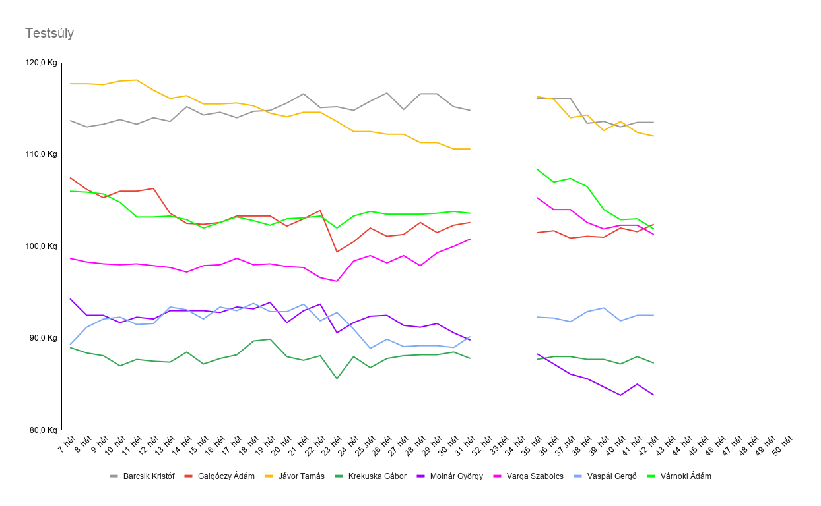

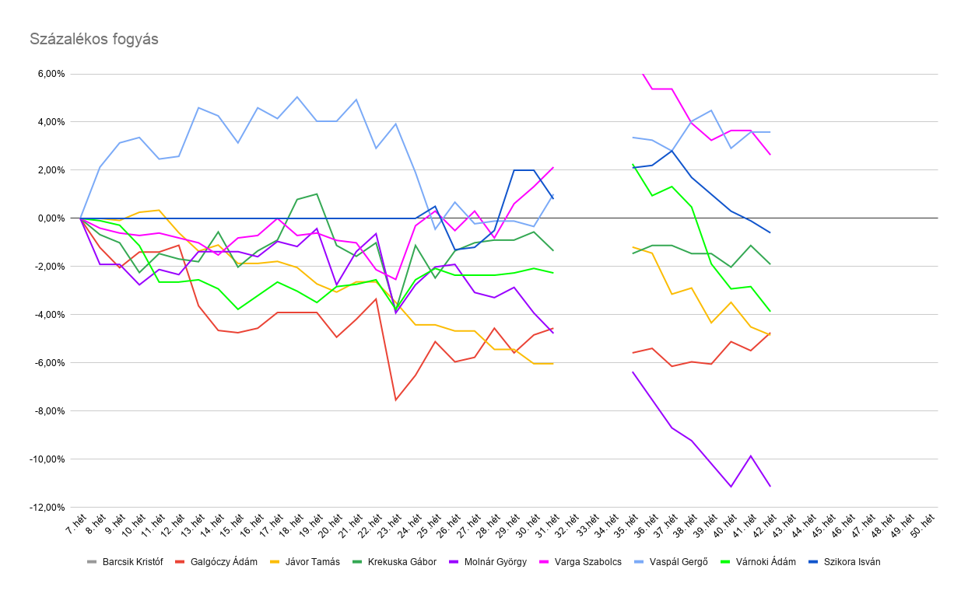

 |  | Helyezés | Versenyző | Kezdő érték | Végeredmény | százalék | súlykülönbség
 |  | 1. | Jávor Tamás | 117,7 | 110,6 | -6.03% | -7.1
 |  | 2. | Molnár György | 94,3 | 89,8 | -4.77% | -4.5
 |  | 3. | Galgóczy Ádám | 107,5 | 102,6 | -4.56% | -4.9
 |  | 4. | Várnoki Ádám | 106,0 | 103,6 | -2.26% | -2.4
 |  | 5. | Krekuska Gábor | 89,0 | 87,8 | -1.35% | -1.2
 |  | 6. | Szikora István | 100,0 | 100,8 | 0.80% | 0.8
 |  | 7. | Barcsik Kristóf | ű | 114,8 | #VALUE! | #VALUE!
 |  | 8. | Vaspál Gergő | 89,3 | 90,2 | 1.01% | 0.9
 |  | 9. | Varga Szabolcs | 98,7 | 100,8 | 2.13% | 2.1

 |  |  | össz változás: |  |  |  | #VALUE!
 |  |  | átlagos fogyás: |  |  | #VALUE! | #VALUE!

 | éves helyezés |  | kezdős súly | Záró súly |  | Változás (%) | Változás (Kg)
9 | 1. | Molnár György | 94,3 | #VALUE! |  | #VALUE! | #VALUE!
6 | 2. | Galgóczy Ádám | 107,5 | #VALUE! |  | #VALUE! | #VALUE!
8 | 3. | Krekuska Gábor | 89,0 | #VALUE! |  | #VALUE! | #VALUE!
7 | 4. | Jávor Tamás | 117,7 | #VALUE! |  | #VALUE! | #VALUE!
13 | 5. | Szikora István | 100,0 | #VALUE! |  | #VALUE! | #VALUE!
12 | 6. | Várnoki Ádám | 106,0 | #VALUE! |  | #VALUE! | #VALUE!
11 | 7. | Vaspál Gergő | 89,3 | #VALUE! |  | #VALUE! | #VALUE!
5 | 8. | Barcsik Kristóf | ű | #VALUE! |  | #VALUE! | #VALUE!
10 | 9. | Varga Szabolcs | 98,7 | #VALUE! |  | #VALUE! | #VALUE!

 | Kimutatható fogyás |  | Kakilás-ivás tartomány |  | Súlygyarapodásnak tűnik

